Лист1
Бланк заказа на: Sis
Артикул | Наименование | Цвет, Размер | Состав | Описание | В наличии, шт | Цена, р. | Заказано: | 0 | Скидка 40% | Фото | Цена розничная, р.

Белье мужское / Кальсоны мужские
D6100 Sis | Кальсоны мужские | черный, M (46) | 100% хлопок | Теплое мужское белье - удобный функциональный мужской костюм Sis, состоящий из футболки с длинным рукавом и кальсон. Кальсоны на резинке, на гульфике пришит фирменный логотип бренда. | 5 | 614 |  | 0 | 368 | 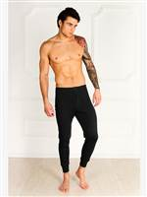
 |  | черный, S (44) |  |  | 1 | 614 |  | 0 | 368

D6400 Sis | Кальсоны мужские | синий, M (46) | 100% хлопок | Мужское теплое белье - удобный функциональный мужской костюм Sis, состоящий из футболки с длинным рукавом и кальсон. Кальсоны на резинке, на гульфике пришит фирменный логотип бренда. | 7 | 614 |  | 0 | 368 | 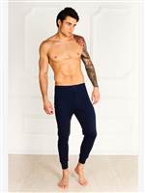
 |  | синий, S (44) |  |  | 1 | 614 |  | 0 | 368
 |  | синий, XL (50) |  |  | 1 | 614 |  | 0 | 368
 |  | синий, XXL (52) |  |  | 1 | 614 |  | 0 | 368

Белье мужское / Майки, футболки мужские
A2005 Sis | Майка мужская | белый, S | 100% хлопок | Мужская майка - борцовка с круглым вырезом горловины и широкими бретелями. Облегающая. | 3 | 309 |  | 0 | 185 | 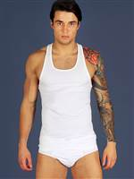
 |  | белый, XXL |  |  | 9 | 309 |  | 0 | 185

A2104 Sis | Майка мужская | черный, L | 100% хлопок | Майка мужская на широких бретелях с круглым вырезом горловины. Облегающая. | 17 | 341 |  | 0 | 205 | 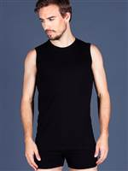
 |  | черный, M |  |  | 14 | 341 |  | 0 | 205
 |  | черный, S |  |  | 15 | 341 |  | 0 | 205
 |  | черный, XL |  |  | 13 | 341 |  | 0 | 205
 |  | черный, XXL |  |  | 13 | 341 |  | 0 | 205

A2200 Sis | Майка мужская | серый, S | 100% хлопок | Майка мужская на широких бретелях с круглым вырезом горловины. Облегающая. | 7 | 397 |  | 0 | 238 | 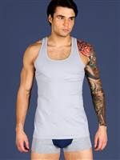

A2201 Sis | Футболка мужская | серый, L | 100% хлопок | Мужская футболка с коротким рукавом и круглым вырезом горловины. Облегающая. | 7 | 384 |  | 0 | 230 | 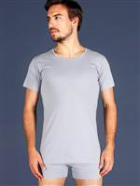
 |  | серый, S |  |  | 5 | 384 |  | 0 | 230
 |  | серый, XL |  |  | 2 | 384 |  | 0 | 230

A2202 Sis | Футболка мужская | серый, L | 100% хлопок | Мужская футболка с круглым вырезом горловины, выполненная из высококачественного хлопка. Представлена в индивидуальной подарочной упаковке. | 6 | 379 |  | 0 | 227 | 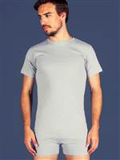
 |  | серый, M |  |  | 17 | 379 |  | 0 | 227
 |  | серый, S |  |  | 10 | 379 |  | 0 | 227
 |  | серый, XL |  |  | 10 | 379 |  | 0 | 227
 |  | серый, XXL |  |  | 9 | 379 |  | 0 | 227

A2203 Sis | Футболка мужская | серый, L | 100% хлопок | Футболка мужская с коротким рукавом и V-образным вырезом горловины. Облегающая. | 1 | 379 |  | 0 | 227 | 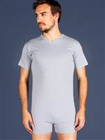
 |  | серый, M |  |  | 11 | 379 |  | 0 | 227
 |  | серый, XL |  |  | 3 | 379 |  | 0 | 227
 |  | серый, XXL |  |  | 2 | 379 |  | 0 | 227

A2204 Sis | Майка мужская | серый, L | 100% хлопок | Мужская майка с круглым вырезом горловины, выполненная из высококачественного хлопка. | 3 | 289 |  | 0 | 173 | 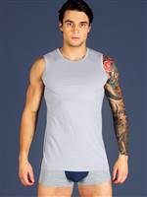
 |  | серый, S |  |  | 7 | 289 |  | 0 | 173
 |  | серый, XL |  |  | 3 | 289 |  | 0 | 173
 |  | серый, XXL |  |  | 6 | 289 |  | 0 | 173

A2205 Sis | Майка мужская | серый, L | 100% хлопок | Майка - борцовка мужская с широкими бретелями. Облегающая. | 5 | 348 |  | 0 | 209 | 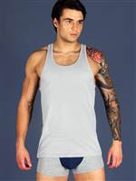
 |  | серый, M |  |  | 11 | 348 |  | 0 | 209
 |  | серый, XL |  |  | 9 | 348 |  | 0 | 209
 |  | серый, XXL |  |  | 13 | 348 |  | 0 | 209

B2002 Sis | Футболка мужская | белый, M | 95% хлопок, 5% эластан | Мужская футболка с круглым вырезом горловины и коротким рукавом, выполненная из высококачественного хлопка. | 23 | 676 |  | 0 | 406 | 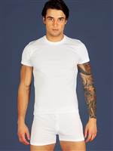
 |  | белый, S |  |  | 43 | 676 |  | 0 | 406
 |  | белый, XL |  |  | 23 | 676 |  | 0 | 406
 |  | белый, XXL |  |  | 29 | 676 |  | 0 | 406

B2102 Sis | Футболка мужская круглый вырез | черный, L | 95% хлопок, 5% эластан | Мужская футболка с круглым вырезом горловины и коротким рукавом, выполненная из высококачественного хлопка. | 11 | 676 |  | 0 | 406 | 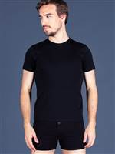
 |  | черный, M |  |  | 22 | 676 |  | 0 | 406
 |  | черный, S |  |  | 17 | 676 |  | 0 | 406
 |  | черный, XXL |  |  | 1 | 676 |  | 0 | 406

B2103 Sis | Футболка мужская V-образный вырез | черный, L | 95% хлопок, 5% эластан | Мужская футболка с коротким рукавом и V-образным вырезом горловины. Облегающая. | 5 | 676 |  | 0 | 406 | 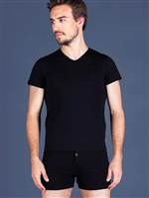
 |  | черный, M |  |  | 12 | 676 |  | 0 | 406
 |  | черный, S |  |  | 17 | 676 |  | 0 | 406
 |  | черный, XXL |  |  | 1 | 676 |  | 0 | 406

B21r02 Sis | Футболка мужская круглый вырез | красный, L | 95% хлопок, 5% эластан | Мужская футболка с круглым вырезом горловины и коротким рукавом, выполненная из качественного хлопка с добавлением эластана. | 12 | 676 |  | 0 | 406 | 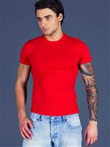
 |  | красный, M |  |  | 12 | 676 |  | 0 | 406
 |  | красный, S |  |  | 9 | 676 |  | 0 | 406
 |  | красный, XL |  |  | 11 | 676 |  | 0 | 406
 |  | красный, XXL |  |  | 16 | 676 |  | 0 | 406

B21r03 Sis | Футболка мужская V-образный вырез | красный, L | 95% хлопок, 5% эластан | Мужская футболка с V-бразным вырезом горловины и коротким рукавом, выполненная из качественного хлопка с добавлением эластана. | 2 | 676 |  | 0 | 406 | 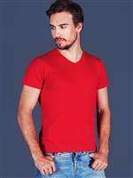
 |  | красный, M |  |  | 8 | 676 |  | 0 | 406
 |  | красный, S |  |  | 2 | 676 |  | 0 | 406
 |  | красный, XL |  |  | 2 | 676 |  | 0 | 406
 |  | красный, XXL |  |  | 2 | 676 |  | 0 | 406

B22g02 Sis | Футболка мужская круглый вырез | зеленый, L | 95% хлопок, 5% эластан | Мужская футболка с круглым вырезом горловины и коротким рукавом, выполненная из качественного хлопка с добавлением эластана. | 15 | 676 |  | 0 | 406 | 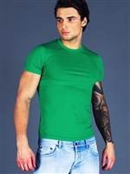
 |  | зеленый, M |  |  | 8 | 676 |  | 0 | 406
 |  | зеленый, S |  |  | 11 | 676 |  | 0 | 406
 |  | зеленый, XL |  |  | 12 | 676 |  | 0 | 406
 |  | зеленый, XXL |  |  | 17 | 676 |  | 0 | 406

B22g03 Sis | Футболка мужская V-образный вырез | зеленый, L | 95% хлопок, 5% эластан | Мужская футболка с V-бразным вырезом горловины и коротким рукавом, выполненная из качественного хлопка с добавлением эластана. | 2 | 676 |  | 0 | 406 | 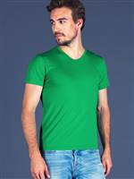
 |  | зеленый, M |  |  | 4 | 676 |  | 0 | 406
 |  | зеленый, S |  |  | 4 | 676 |  | 0 | 406
 |  | зеленый, XL |  |  | 4 | 676 |  | 0 | 406
 |  | зеленый, XXL |  |  | 1 | 676 |  | 0 | 406

B2302 Sis | Футболка мужская круглый вырез | бордовый, M | 95% хлопок, 5% эластан | Мужская футболка с круглым вырезом горловины и коротким рукавом, выполненная из качественного хлопка с добавлением эластана. | 9 | 676 |  | 0 | 406 | 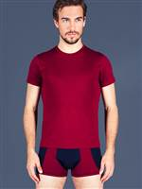
 |  | бордовый, S |  |  | 10 | 676 |  | 0 | 406
 |  | бордовый, XXL |  |  | 1 | 676 |  | 0 | 406

B2305 Sis | Майка мужская борцовка | бордовый, L | 95% хлопок, 5% эластан | Мужская майка - борцовка с круглым вырезом горловины и широкими бретелями. Облегающая. | 15 | 537 |  | 0 | 322 | 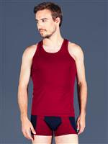
 |  | бордовый, M |  |  | 13 | 537 |  | 0 | 322
 |  | бордовый, S |  |  | 7 | 537 |  | 0 | 322
 |  | бордовый, XL |  |  | 17 | 537 |  | 0 | 322
 |  | бордовый, XXL |  |  | 16 | 537 |  | 0 | 322

B23b02 Sis | Футболка мужская круглый вырез | синий, M | 95% хлопок, 5% эластан | Мужская футболка с круглым вырезом горловины и коротким рукавом, выполненная из качественного хлопка с добавлением эластана. | 1 | 676 |  | 0 | 406 | 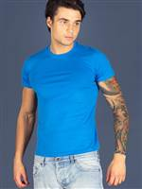
 |  | синий, S |  |  | 1 | 676 |  | 0 | 406
 |  | синий, XL |  |  | 1 | 676 |  | 0 | 406
 |  | синий, XXL |  |  | 5 | 676 |  | 0 | 406

B23b03 Sis | Футболка мужская V-образный вырез | синий, L | 95% хлопок, 5% эластан | Мужская футболка с V-образным вырезом горловины и коротким рукавом, выполненная из качественного хлопка с добавлением эластана. | 3 | 676 |  | 0 | 406 | 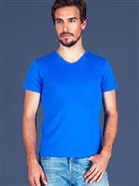
 |  | синий, M |  |  | 3 | 676 |  | 0 | 406
 |  | синий, XL |  |  | 4 | 676 |  | 0 | 406
 |  | синий, XXL |  |  | 3 | 676 |  | 0 | 406

B2402 Sis | Футболка мужская круглый вырез | синий, L | 95% хлопок, 5% эластан | Мужская футболка с коротким рукавом и круглым вырезом горловины. Облегающая. | 45 | 676 |  | 0 | 406 | 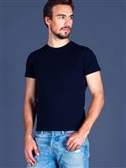
 |  | синий, M |  |  | 56 | 676 |  | 0 | 406
 |  | синий, S |  |  | 49 | 676 |  | 0 | 406
 |  | синий, XL |  |  | 15 | 676 |  | 0 | 406
 |  | синий, XXL |  |  | 1 | 676 |  | 0 | 406

B2502 Sis | Футболка мужская круглый вырез | индиго, M | 95% хлопок, 5% эластан | Мужская футболка с коротким рукавом и круглым вырезом горловины. Облегающая. | 12 | 676 |  | 0 | 406 | 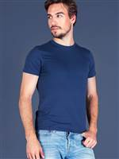
 |  | индиго, S |  |  | 16 | 676 |  | 0 | 406

B2503 Sis | Футболка мужская V-образный вырез | индиго, L | 95% хлопок, 5% эластан | Мужская футболка с V-образным вырезом горловины и коротким рукавом, выполненная из качественного хлопка с добавлением эластана. | 5 | 676 |  | 0 | 406 | 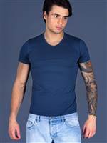
 |  | индиго, M |  |  | 27 | 676 |  | 0 | 406
 |  | индиго, S |  |  | 31 | 676 |  | 0 | 406

B2802 Sis | Футболка мужская круглый вырез | оранжевый, L | 95% хлопок, 5% эластан | Мужская футболка с коротким рукавом и круглым вырезом горловины. Облегающая. | 20 | 676 |  | 0 | 406 | 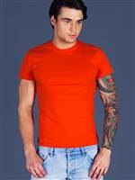
 |  | оранжевый, M |  |  | 17 | 676 |  | 0 | 406
 |  | оранжевый, S |  |  | 13 | 676 |  | 0 | 406
 |  | оранжевый, XL |  |  | 19 | 676 |  | 0 | 406
 |  | оранжевый, XXL |  |  | 22 | 676 |  | 0 | 406

B2803 Sis | Футболка мужская V-образный вырез | оранжевый, L | 95% хлопок, 5% эластан | Мужская футболка с V-образным вырезом горловины и коротким рукавом, выполненная из качественного хлопка с добавлением эластана. | 8 | 676 |  | 0 | 406 | 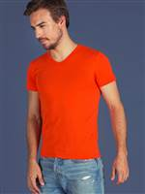
 |  | оранжевый, M |  |  | 11 | 676 |  | 0 | 406
 |  | оранжевый, S |  |  | 6 | 676 |  | 0 | 406
 |  | оранжевый, XL |  |  | 7 | 676 |  | 0 | 406
 |  | оранжевый, XXL |  |  | 13 | 676 |  | 0 | 406

Белье мужское / Трусы мужские
A3000 Sis | Трусы мужские боксеры | белый, L | 100% хлопок | Мужские трусы боксеры на резинке. На резинке пришит фирменный логотип бренда Sis. На гульфике имеется пуговица. | 2 | 235 |  | 0 | 141 | 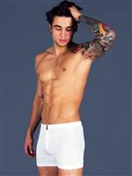
 |  | белый, M |  |  | 5 | 235 |  | 0 | 141
 |  | белый, S |  |  | 7 | 235 |  | 0 | 141
 |  | белый, XXL |  |  | 20 | 235 |  | 0 | 141

A3002 Sis | Трусы мужские слипы | белый, M | 100% хлопок | Трусы мужские слипы на резинке. Заниженная посадка. На резинке пришит логотип Sis. | 1 | 240 |  | 0 | 144 | 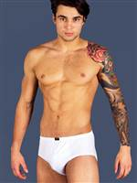

A3100 Sis | Трусы мужские боксеры | черный, L | 100% хлопок | Мужские трусы боксеры на резинке. На резинке пришит фирменный логотип бренда Sis. На гульфике имеется пуговица. | 2 | 243 |  | 0 | 146 | 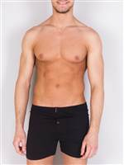
 |  | черный, S |  |  | 2 | 243 |  | 0 | 146
 |  | черный, XL |  |  | 2 | 243 |  | 0 | 146
 |  | черный, XXL |  |  | 2 | 243 |  | 0 | 146

A3200 Sis | Трусы мужские боксеры | серый, L | 100% хлопок | Мужские трусы боксеры на резинке. На резинке пришит фирменный логотип бренда Sis. На гульфике имеется пуговица. | 3 | 243 |  | 0 | 146 | 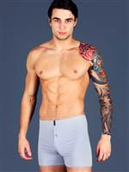
 |  | серый, S |  |  | 6 | 243 |  | 0 | 146

A3902 Sis | Трусы мужские классика. Набор из 2-х штук | серый + черный, L | 100% хлопок | Мужские трусы классика на резинке, набор из 2-х штук.. На резинке пришит фирменный логотип бренда Sis. | 2 | 443 |  | 0 | 266 | 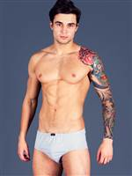
 |  | серый + черный, M |  |  | 1 | 443 |  | 0 | 266
 |  | серый + черный, S |  |  | 6 | 443 |  | 0 | 266

AI1007 Sis | Трусы мужские боксеры | синий, L | 100% хлопок | Боксеры мужские из трикотажного хлопка. | 16 | 363 |  | 0 | 218 | 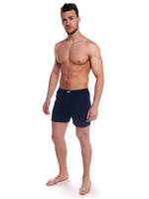
 |  | синий, M |  |  | 19 | 363 |  | 0 | 218
 |  | синий, S |  |  | 8 | 363 |  | 0 | 218
 |  | синий, XL |  |  | 24 | 363 |  | 0 | 218
 |  | синий, XXL |  |  | 22 | 363 |  | 0 | 218

AI1014 Sis | Трусы мужские боксеры | темно-синий, L | 100% хлопок | Боксеры мужские из трикотажного хлопка с гульфиком на пуговице.Мягкая комфортная резинка. На резинке вышит логотип Sis. | 18 | 363 |  | 0 | 218 | 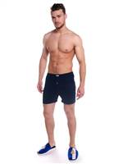
 |  | темно-синий, M |  |  | 16 | 363 |  | 0 | 218
 |  | темно-синий, S |  |  | 5 | 363 |  | 0 | 218
 |  | темно-синий, XL |  |  | 20 | 363 |  | 0 | 218
 |  | темно-синий, XXL |  |  | 16 | 363 |  | 0 | 218

AI1021 Sis | Трусы мужские боксеры | индиго, L | 100% хлопок | Боксеры мужские из трикотажного хлопка с гульфиком на пуговице.Мягкая комфортная резинка. На резинке вышит логотип Sis. | 20 | 363 |  | 0 | 218 | 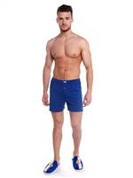
 |  | индиго, M |  |  | 15 | 363 |  | 0 | 218
 |  | индиго, S |  |  | 4 | 363 |  | 0 | 218
 |  | индиго, XL |  |  | 18 | 363 |  | 0 | 218
 |  | индиго, XXL |  |  | 19 | 363 |  | 0 | 218

B3001 Sis | Трусы мужские боксеры | белый, 3XL | 95% хлопок, 5% эластан | Мужские трусы боксеры на резинке. На резинке пришит фирменный логотип бренда Sis. На гульфике имеется пуговица. | 5 | 443 |  | 0 | 266 | 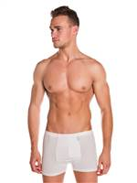
 |  | белый, L |  |  | 5 | 443 |  | 0 | 266
 |  | белый, M |  |  | 7 | 443 |  | 0 | 266
 |  | белый, S |  |  | 1 | 443 |  | 0 | 266
 |  | белый, XL |  |  | 8 | 443 |  | 0 | 266
 |  | белый, XXL |  |  | 11 | 443 |  | 0 | 266

B3101 Sis | Трусы мужские шорты | черный, 3XL | 95% хлопок, 5% эластан | Мужские трусы боксеры на резинке. На резинке пришит фирменный логотип бренда Sis. На гульфике имеется пуговица. | 1 | 443 |  | 0 | 266 | 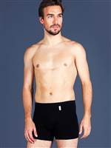
 |  | черный, L |  |  | 1 | 443 |  | 0 | 266
 |  | черный, M |  |  | 3 | 443 |  | 0 | 266
 |  | черный, S |  |  | 3 | 443 |  | 0 | 266
 |  | черный, XXL |  |  | 1 | 443 |  | 0 | 266

B3103 Sis | Трусы мужские шорты | черный, L | 95% хлопок, 5% эластан | Трусы мужские шорты на резинке. Средняя посадка, облегающая модель. Спереди в шов вшит логотип бренда Sis. | 15 | 443 |  | 0 | 266 | 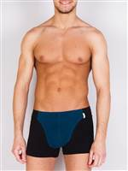
 |  | черный, M |  |  | 9 | 443 |  | 0 | 266
 |  | черный, S |  |  | 4 | 443 |  | 0 | 266
 |  | черный, XL |  |  | 8 | 443 |  | 0 | 266
 |  | черный, XXL |  |  | 6 | 443 |  | 0 | 266

B3104 Sis | Трусы мужские шорты | черный, L | 95% хлопок, 5% эластан | Трусы мужские шорты на широкой резинке. Заниженная посадка, облегающая модель. На резинке вышит логотип Sis. | 1 | 443 |  | 0 | 266 | 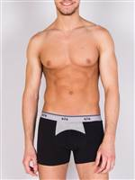
 |  | черный, M |  |  | 2 | 443 |  | 0 | 266
 |  | черный, S |  |  | 11 | 443 |  | 0 | 266
 |  | черный, XXL |  |  | 1 | 443 |  | 0 | 266

B3106 Sis | Трусы мужские шорты | черный, L | 95% хлопок, 5% эластан | Трусы мужские шорты на широкой резинке. Заниженная посадка, облегающая модель. На резинке вышит логотип Sis. | 11 | 443 |  | 0 | 266 | 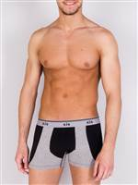
 |  | черный, M |  |  | 8 | 443 |  | 0 | 266
 |  | черный, S |  |  | 10 | 443 |  | 0 | 266
 |  | черный, XL |  |  | 1 | 443 |  | 0 | 266
 |  | черный, XXL |  |  | 6 | 443 |  | 0 | 266

B3307 Sis | Трусы мужские шорты | бордовый, M | 95% хлопок, 5% эластан | Мужские шорты на широкой резинке. Заниженная посадка, облегающая модель. На резинке вышит логотип Sis. | 6 | 443 |  | 0 | 266 | 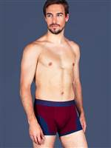

B3403 Sis | Трусы мужские шорты | синий, L | 95% хлопок, 5% эластан | Трусы мужские шорты на резинке. Заниженная посадка, облегающая модель. Спереди в шов вшит логотип бренда Sis. | 20 | 443 |  | 0 | 266 | 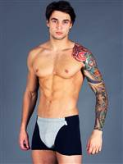
 |  | синий, M |  |  | 23 | 443 |  | 0 | 266
 |  | синий, S |  |  | 21 | 443 |  | 0 | 266
 |  | синий, XL |  |  | 21 | 443 |  | 0 | 266
 |  | синий, XXL |  |  | 19 | 443 |  | 0 | 266

B3404 Sis | Трусы мужские шорты | синий, L | 95% хлопок, 5% эластан | Трусы мужские шорты на резинке. Заниженная посадка, облегающая модель. Спереди в шов вшит логотип бренда Sis. | 2 | 443 |  | 0 | 266 | 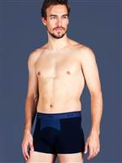
 |  | синий, M |  |  | 8 | 443 |  | 0 | 266
 |  | синий, S |  |  | 9 | 443 |  | 0 | 266
 |  | синий, XL |  |  | 6 | 443 |  | 0 | 266

B3406 Sis | Трусы мужские шорты | синий, L | 95% хлопок, 5% эластан | Трусы мужские шорты на широкой резинке. Заниженная посадка, облегающая модель. На резинке вышит логотип Sis. | 2 | 443 |  | 0 | 266 | 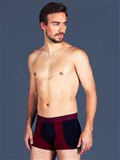
 |  | синий, M |  |  | 6 | 443 |  | 0 | 266
 |  | синий, S |  |  | 6 | 443 |  | 0 | 266
 |  | синий, XL |  |  | 2 | 443 |  | 0 | 266
 |  | синий, XXL |  |  | 3 | 443 |  | 0 | 266

B3407 Sis | Трусы мужские шорты | синий, 3XL | 95% хлопок, 5% эластан | Трусы мужские шорты на широкой резинке. Заниженная посадка, облегающая модель. На резинке вышит логотип Sis. | 5 | 443 |  | 0 | 266 | 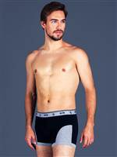
 |  | синий, L |  |  | 16 | 443 |  | 0 | 266
 |  | синий, M |  |  | 2 | 443 |  | 0 | 266
 |  | синий, S |  |  | 8 | 443 |  | 0 | 266
 |  | синий, XL |  |  | 9 | 443 |  | 0 | 266
 |  | синий, XXL |  |  | 13 | 443 |  | 0 | 266

B3408 Sis | Трусы мужские шорты | джинсовый, L | 95% хлопок, 5% эластан | Трусы мужские шорты на широкой резинке. Заниженная посадка, облегающая модель. На резинке вышит логотип Sis. | 3 | 443 |  | 0 | 266 | 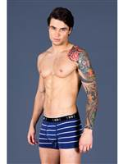
 |  | джинсовый, M |  |  | 2 | 443 |  | 0 | 266
 |  | джинсовый, XL |  |  | 3 | 443 |  | 0 | 266
 |  | джинсовый, XXL |  |  | 1 | 443 |  | 0 | 266

B3504 Sis | Трусы мужские шорты | индиго, L | 95% хлопок, 5% эластан | Трусы мужские шорты на широкой резинке. Заниженная посадка, облегающая модель. На резинке вышит логотип Sis. | 12 | 443 |  | 0 | 266 | 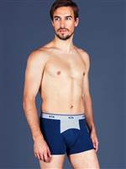
 |  | индиго, M |  |  | 14 | 443 |  | 0 | 266
 |  | индиго, S |  |  | 10 | 443 |  | 0 | 266
 |  | индиго, XL |  |  | 5 | 443 |  | 0 | 266
 |  | индиго, XXL |  |  | 2 | 443 |  | 0 | 266

B3505 Sis | Трусы мужские шорты | индиго, L | 95% хлопок, 5% эластан | Трусы мужские шорты на широкой резинке. Заниженная посадка, облегающая модель. На резинке вышит логотип Sis. | 5 | 443 |  | 0 | 266 | 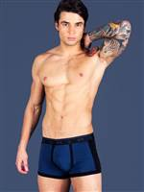
 |  | индиго, M |  |  | 5 | 443 |  | 0 | 266
 |  | индиго, S |  |  | 1 | 443 |  | 0 | 266
 |  | индиго, XL |  |  | 2 | 443 |  | 0 | 266
 |  | индиго, XXL |  |  | 4 | 443 |  | 0 | 266

B3605 Sis | Трусы мужские шорты | петролевый, 3XL | 95% хлопок, 5% эластан | Трусы мужские шорты на широкой резинке. Заниженная посадка, облегающая модель. На резинке вышит логотип Sis. | 3 | 443 |  | 0 | 266 | 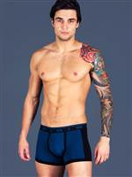
 |  | петролевый, L |  |  | 8 | 443 |  | 0 | 266
 |  | петролевый, M |  |  | 13 | 443 |  | 0 | 266
 |  | петролевый, S |  |  | 2 | 443 |  | 0 | 266
 |  | петролевый, XL |  |  | 12 | 443 |  | 0 | 266
 |  | петролевый, XXL |  |  | 8 | 443 |  | 0 | 266

B3606 Sis | Трусы мужские шорты | петролевый, 3XL | 95% хлопок, 5% эластан | Трусы мужские шорты на широкой резинке. Заниженная посадка, облегающая модель. На резинке вышит логотип Sis. | 2 | 443 |  | 0 | 266 | 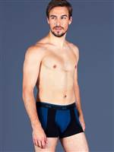
 |  | петролевый, L |  |  | 15 | 443 |  | 0 | 266
 |  | петролевый, M |  |  | 12 | 443 |  | 0 | 266
 |  | петролевый, S |  |  | 4 | 443 |  | 0 | 266
 |  | петролевый, XL |  |  | 27 | 443 |  | 0 | 266
 |  | петролевый, XXL |  |  | 17 | 443 |  | 0 | 266

B3701 Sis | Трусы мужские шорты | серый меланж, L | 95% хлопок, 5% эластан | Трусы мужские шорты на широкой резинке. Заниженная посадка, облегающая модель. На резинке вышит логотип Sis. | 26 | 443 |  | 0 | 266 | 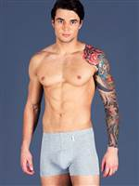
 |  | серый меланж, M |  |  | 34 | 443 |  | 0 | 266
 |  | серый меланж, S |  |  | 19 | 443 |  | 0 | 266
 |  | серый меланж, XL |  |  | 24 | 443 |  | 0 | 266
 |  | серый меланж, XXL |  |  | 24 | 443 |  | 0 | 266

B3703 Sis | Трусы мужские шорты | серый меланж, L | 95% хлопок, 5% эластан | Трусы мужские шорты на резинке. Заниженная посадка, облегающая модель. Спереди в шов вшит логотип бренда Sis. | 15 | 443 |  | 0 | 266
 |  | серый меланж, M |  |  | 16 | 443 |  | 0 | 266
 |  | серый меланж, S |  |  | 6 | 443 |  | 0 | 266
 |  | серый меланж, XL |  |  | 13 | 443 |  | 0 | 266
 |  | серый меланж, XXL |  |  | 15 | 443 |  | 0 | 266

B3707 Sis | Трусы мужские шорты | серый меланж, L | 95% хлопок, 5% эластан | Трусы мужские шорты на резинке. Заниженная посадка, облегающая модель. Спереди в шов вшит логотип бренда Sis. | 10 | 443 |  | 0 | 266
 |  | серый меланж, M |  |  | 15 | 443 |  | 0 | 266
 |  | серый меланж, S |  |  | 5 | 443 |  | 0 | 266
 |  | серый меланж, XL |  |  | 19 | 443 |  | 0 | 266
 |  | серый меланж, XXL |  |  | 21 | 443 |  | 0 | 266

B390d-4 Sis | Трусы мужские шорты | черный, L(48-50) | 95% хлопок, 5% эластан | Трусы мужские шорты на широкой резинке. Заниженная посадка, облегающая модель. На резинке вышит логотип Sis. Рисунок нанесен цифровой печатью. | 6 | 665 |  | 0 | 399

BS1025 Sis | Трусы мужские боксеры | голубой, L | 100% хлопок | Мужские трусы боксеры из поплина. Гульфик с пуговицей. Талия средняя. | 105 | 430 |  | 0 | 258
 |  | голубой, M |  |  | 88 | 430 |  | 0 | 258
 |  | голубой, S |  |  | 27 | 430 |  | 0 | 258
 |  | голубой, XL |  |  | 110 | 430 |  | 0 | 258
 |  | голубой, XXL |  |  | 69 | 430 |  | 0 | 258

BS112019 Sis | Трусы мужские боксеры | синий, S | 100% хлопок | Мужские трусы боксеры из поплина. Гульфик с пуговицей. Талия средняя. | 1 | 420 |  | 0 | 252

BS122-42 Sis | Трусы мужские боксеры | синяя полоска, S (44) | 100% хлопок | Мужские трусы боксеры из поплина. Гульфик с пуговицей. Талия средняя. | 1 | 327 |  | 0 | 196

C3109 Sis | Трусы мужские боксеры | черный, L | 92% хлопок, 8% эластан | Трусы мужские шорты на широкой резинке. Заниженная посадка, облегающая модель. На резинке вышит логотип Sis. Рисунок нанесен цифровой печатью. | 34 | 337 |  | 0 | 202
 |  | черный, M |  |  | 29 | 337 |  | 0 | 202
 |  | черный, S |  |  | 11 | 337 |  | 0 | 202
 |  | черный, XL |  |  | 39 | 337 |  | 0 | 202
 |  | черный, XXL |  |  | 46 | 337 |  | 0 | 202

C3112 Sis | Трусы мужские боксеры | черный, L | 92% хлопок, 8% эластан | Трусы мужские шорты на широкой резинке. Заниженная посадка, облегающая модель. На резинке вышит логотип Sis. Рисунок нанесен цифровой печатью. | 21 | 342 |  | 0 | 205
 |  | черный, M |  |  | 22 | 342 |  | 0 | 205
 |  | черный, S |  |  | 10 | 342 |  | 0 | 205
 |  | черный, XL |  |  | 30 | 342 |  | 0 | 205
 |  | черный, XXL |  |  | 38 | 342 |  | 0 | 205

C3314 Sis | Трусы мужские боксеры | бордовый, L | 92% хлопок, 8% эластан | Трусы мужские шорты на широкой резинке. Заниженная посадка, облегающая модель. На резинке вышит логотип Sis. Рисунок нанесен цифровой печатью. | 36 | 355 |  | 0 | 213
 |  | бордовый, M |  |  | 20 | 355 |  | 0 | 213
 |  | бордовый, S |  |  | 7 | 355 |  | 0 | 213
 |  | бордовый, XL |  |  | 32 | 355 |  | 0 | 213
 |  | бордовый, XXL |  |  | 45 | 355 |  | 0 | 213

C33b09 Sis | Трусы мужские боксеры | синий, L | 92% хлопок, 8% эластан | Трусы мужские шорты на широкой резинке. Заниженная посадка, облегающая модель. На резинке вышит логотип Sis. Рисунок нанесен цифровой печатью. | 40 | 337 |  | 0 | 202
 |  | синий, M |  |  | 22 | 337 |  | 0 | 202
 |  | синий, S |  |  | 6 | 337 |  | 0 | 202
 |  | синий, XL |  |  | 46 | 337 |  | 0 | 202
 |  | синий, XXL |  |  | 46 | 337 |  | 0 | 202

C3412 Sis | Трусы мужские боксеры | темно-синий, L | 92% хлопок, 8% эластан | Трусы мужские шорты на широкой резинке. Заниженная посадка, облегающая модель. На резинке вышит логотип Sis. Рисунок нанесен цифровой печатью. | 24 | 342 |  | 0 | 205
 |  | темно-синий, M |  |  | 19 | 342 |  | 0 | 205
 |  | темно-синий, S |  |  | 9 | 342 |  | 0 | 205
 |  | темно-синий, XL |  |  | 13 | 342 |  | 0 | 205
 |  | темно-синий, XXL |  |  | 26 | 342 |  | 0 | 205

C3414 Sis | Трусы мужские боксеры | темно-синий, L | 92% хлопок, 8% эластан | Трусы мужские шорты на широкой резинке. Заниженная посадка, облегающая модель. На резинке вышит логотип Sis. Рисунок нанесен цифровой печатью. | 42 | 355 |  | 0 | 213
 |  | темно-синий, M |  |  | 26 | 355 |  | 0 | 213
 |  | темно-синий, S |  |  | 12 | 355 |  | 0 | 213
 |  | темно-синий, XL |  |  | 40 | 355 |  | 0 | 213
 |  | темно-синий, XXL |  |  | 43 | 355 |  | 0 | 213

C36f14 Sis | Трусы мужские боксеры | темно-серый, L | 92% хлопок, 8% эластан | Трусы мужские шорты на широкой резинке. Заниженная посадка, облегающая модель. На резинке вышит логотип Sis. Рисунок нанесен цифровой печатью. | 47 | 355 |  | 0 | 213
 |  | темно-серый, M |  |  | 33 | 355 |  | 0 | 213
 |  | темно-серый, S |  |  | 18 | 355 |  | 0 | 213
 |  | темно-серый, XL |  |  | 46 | 355 |  | 0 | 213
 |  | темно-серый, XXL |  |  | 53 | 355 |  | 0 | 213

F3709 Sis | Трусы мужские боксеры | серый меланж, L | 92% хлопок, 8% эластан | Трусы мужские шорты на широкой резинке. Заниженная посадка, облегающая модель. На резинке вышит логотип Sis. Рисунок нанесен цифровой печатью. | 18 | 337 |  | 0 | 202
 |  | серый меланж, M |  |  | 12 | 337 |  | 0 | 202
 |  | серый меланж, S |  |  | 1 | 337 |  | 0 | 202
 |  | серый меланж, XL |  |  | 25 | 337 |  | 0 | 202
 |  | серый меланж, XXL |  |  | 38 | 337 |  | 0 | 202

F3712 Sis | Трусы мужские боксеры | серый меланж, L | 92% хлопок, 8% эластан | Трусы мужские шорты на широкой резинке. Заниженная посадка, облегающая модель. На резинке вышит логотип Sis. Рисунок нанесен цифровой печатью. | 41 | 342 |  | 0 | 205
 |  | серый меланж, M |  |  | 25 | 342 |  | 0 | 205
 |  | серый меланж, S |  |  | 15 | 342 |  | 0 | 205
 |  | серый меланж, XL |  |  | 40 | 342 |  | 0 | 205
 |  | серый меланж, XXL |  |  | 46 | 342 |  | 0 | 205

M3110 Sis | Трусы мужские боксеры | черный, L | 46% хлопок, 46% модал, 8% эластан | Трусы мужские шорты на широкой резинке. Заниженная посадка, облегающая модель. На резинке вышит логотип Sis. Рисунок нанесен цифровой печатью. | 39 | 355 |  | 0 | 213
 |  | черный, M |  |  | 27 | 355 |  | 0 | 213
 |  | черный, S |  |  | 11 | 355 |  | 0 | 213
 |  | черный, XL |  |  | 42 | 355 |  | 0 | 213
 |  | черный, XXL |  |  | 40 | 355 |  | 0 | 213

M3111 Sis | Трусы мужские спорт | черный, L | 46% хлопок, 46% модал, 8% эластан | Трусы мужские спорт на резинке. Заниженная посадка. На резинке пришит логотип Sis. | 21 | 288 |  | 0 | 173
 |  | черный, M |  |  | 18 | 288 |  | 0 | 173
 |  | черный, S |  |  | 9 | 288 |  | 0 | 173
 |  | черный, XL |  |  | 20 | 288 |  | 0 | 173
 |  | черный, XXL |  |  | 26 | 288 |  | 0 | 173

M3113 Sis | Трусы мужские боксеры | черный, 3XL | 46% хлопок, 46% модал, 8% эластан | Трусы мужские шорты на резинке. Заниженная посадка. На резинке пришит логотип Sis. | 7 | 323 |  | 0 | 194
 |  | черный, L |  |  | 33 | 323 |  | 0 | 194
 |  | черный, M |  |  | 17 | 323 |  | 0 | 194
 |  | черный, S |  |  | 7 | 323 |  | 0 | 194
 |  | черный, XL |  |  | 32 | 323 |  | 0 | 194
 |  | черный, XXL |  |  | 37 | 323 |  | 0 | 194

M3411 Sis | Трусы мужские спорт | темно-синий, L | 46% хлопок, 46% модал, 8% эластан | Трусы мужские спорт на резинке. Заниженная посадка. На резинке пришит логотип Sis. | 19 | 288 |  | 0 | 173
 |  | темно-синий, M |  |  | 11 | 288 |  | 0 | 173
...

